Лист1
Артикул | Фотография | Размеры моделей: | Состав | Размер | Наличие: | Ваш заказ | Цена | Скидка | ВАША ЦЕНА | Общая цена
Viva La Donna
www.viva-donna.com
Телефон: +7 (495) 748-61-12 , +7 (499) 558-16-66
E-mail: info@viva-donna.com
ДО14-1 | 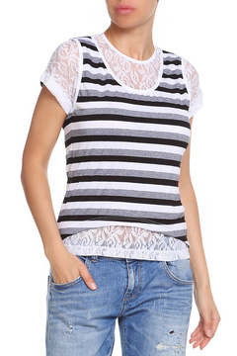 | Домашняя футболка | 60% полиэстер, 35% вискоза, 5% лайкра | 42 | 10 |  | 750 |  | 450 | 0
 |  |  |  | 44 | 17 |  | 750 |  | 450 | 0
 |  |  |  | 46 | 9 |  | 750 |  | 450 | 0
 |  |  |  |  |  |  |  |  | 450 | 0
ДО14-6 | 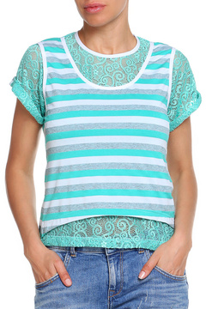 | Домашняя футболка | 60% полиэстер, 35% вискоза, 5% лайкра | 42 | 9 |  | 750 |  | 450 | 0
 |  |  |  | 44 | 8 |  | 750 |  | 450 | 0
 |  |  |  | 46 | 9 |  | 750 |  | 450 | 0
 |  |  |  | 48 | 11 |  | 750 |  | 450 | 0
 |  |  |  | 50 | 10 |  | 750 |  | 450 | 0
 |  |  |  | 52 | 10 |  | 750 |  | 450 | 0
ДО16 | 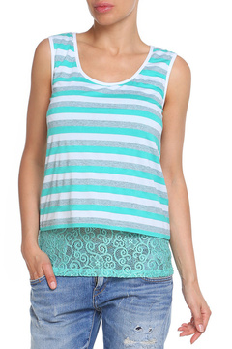 | Домашняя майка | 65% вискоза, 25% полиэстер, 10% акрил | 42 | 15 |  | 750 |  | 450 | 0
 |  |  |  | 44 | 28 |  | 750 |  | 450 | 0
 |  |  |  | 48 | 14 |  | 750 |  | 450 | 0
ДО24-1 | 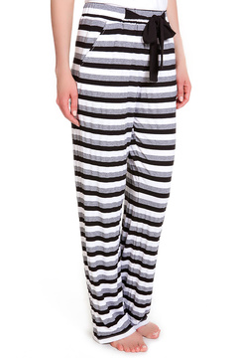 | Домашние брюки | 65% вискоза, 25% полиэстер, 10% акрил | 42 | 9 |  | 900 |  | 450 | 0
 |  |  |  | 44 | 9 |  | 900 |  | 450 | 0
 |  |  |  | 46 | 5 |  | 900 |  | 450 | 0
 |  |  |  | 48 | 9 |  | 900 |  | 450 | 0
 |  |  |  | 50 | 9 |  | 900 |  | 450 | 0
ДО24-3 | 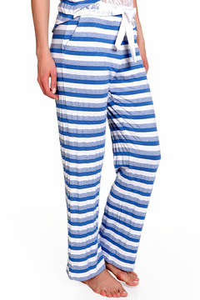 | Домашние брюки | 65% вискоза, 25% полиэстер, 10% акрил | 42 | 1 |  | 900 |  | 450 | 0
 |  |  |  | 44 | 7 |  | 900 |  | 450 | 0
 |  |  |  | 46 | 9 |  | 900 |  | 450 | 0
 |  |  |  | 48 | 9 |  | 900 |  | 450 | 0
 |  |  |  | 52 | 10 |  | 900 |  | 450 | 0
ДО34-1 | 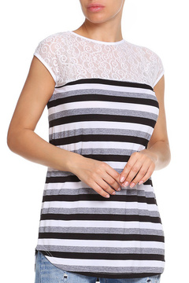 | Домашняя туника(белый-зелёный) | 65%вискоза, 25%полиэстер, 10%акрил | 42 | 10 |  | 800 |  | 450 | 0
 |  |  |  | 44 | 10 |  | 800 |  | 450 | 0
 |  |  |  | 46 | 10 |  | 800 |  | 450 | 0
 |  |  |  | 48 | 9 |  | 800 |  | 450 | 0
ДО34-6 | 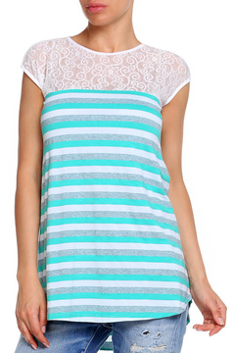 | Домашняя туника(белый-зелёный) | 65%вискоза, 25%полиэстер, 10%акрил | 42 | 9 |  | 800 |  | 450 | 0
 |  |  |  | 44 | 10 |  | 800 |  | 450 | 0
 |  |  |  | 46 | 8 |  | 800 |  | 450 | 0
ДО34-6 | 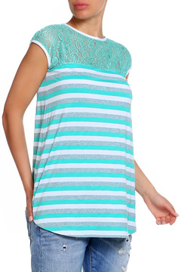 | Домашняя туника (зелёный-зелёный) | 65%вискоза, 25%полиэстер, 10%акрил | 42 | 10 |  | 800 |  | 450 | 0
 |  |  |  | 44 | 10 |  | 800 |  | 450 | 0
 |  |  |  | 46 | 8 |  | 800 |  | 450 | 0
 |  |  |  | 48 | 7 |  | 800 |  | 450 | 0
 |  | Общее количество: |  |  |  | 0 | Общая сумма заказа: |  | #VALUE!

